月卡
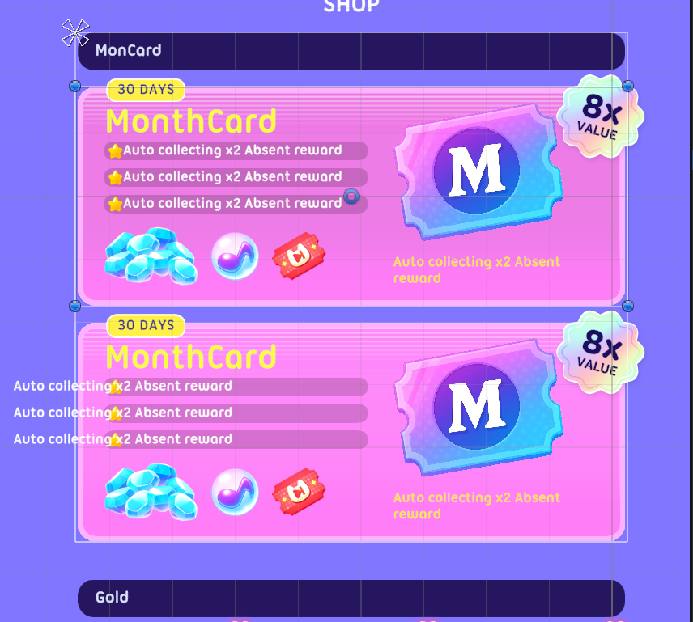
月卡
1.月卡
包括名称，描述，基本权益的icon图标等

 | 剩余时间
 |  | 月卡按钻石计算带来的倍率

 | 多语言title

月卡的icon
 | 权益描述

 | 权益对应的奖励图标
 |  | 领取按钮/领取完text
1.1描述
描述根据描述的arraystring读表，按顺序显示
需要读表的参数部分字体和色号标亮
需要显示的图标按照读表参数图标显示

月卡剩余时间读表 在登陆时拉取数据显示

1.1特效
月卡图标添加闪光特效

